상품제안서
더바디 심플 러블리 골프 퍼팅커버 일자형 퍼팅캡 L라인 커버 | 상품코드: F26057

 |  |  |  |  |  |  | 02-412-0044 | www.easy1.co.kr
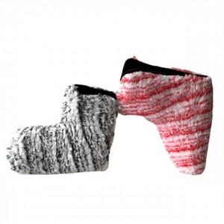

【상세/제작정보】

【인쇄/포장옵션】 | / 포장불가능

【공급단가】 | 수량 | 50~ | 100~ | 500~ | 1,000~ | 2,000~
*VAT별도 | 단가 | 14,500원 | 14,260원 | 13,920원 | 13,570원 | 13,340원

【상품 URL】 | https://dev.easy1.co.kr:443/src/goods_detail.php?gdno=26057

